I TRIMESTRE
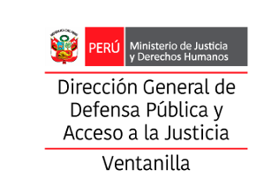 |  |  | FICHA TÉCNICA DE REMISIÓN DE INFORMACIÓN DE ACTIVIDADES PARA EL OBSERVATORIO |  |  |  |  |  | ICR-ACT-001
 |  |  | INSTITUCION /ORGANO: DIRECCIÓN DISTRITAL DE DEFENA PÚBLICA Y ACCESO A LA JUSTICIA DE LIMANOROESTE - VENTANILLA
 |  |  | DENOMINACION DE LA ACTIVIDAD: MEGACAMPAÑA “8 DE MARZO: EL RECONOCIMIENTO QUE ELLAS MERECEN”
 |  |  | LUGAR: PLAZA MAC DE VENTANILLA - MERCADO COOPERATIVO DE MI PERU |  |  | FECHA : _ 06_ _ /_03_ _/_2026 _ _ |  | PÁGINA: _1 _ de _ 4 _

 | DATOS DE LA ACTIVIDAD
 | UNIDAD ORGANICA A CARGO | DIRECCIÓN DISTRITAL DE DEFENA PÚBLICA Y ACCESO A LA JUSTICIA DE LIMANOROESTE VENTANILLA |  | FECHA INICIO |  | 2026-03-06 | FECHA DE CULMINACION |  | 2026-03-06
 | ESTADO DE LA ACTIVIDAD | Programado / Implementado |  | EJE |  | Prevención
 | ANTECEDENTES | Se han emitido exhortaciones a los operadores de justicia del distrito para optimizar las diligencias preliminares, priorizando un enfoque de prevención de la revictimización. Asimismo, se identificaron nudos críticos en la atención inicial de denuncias, lo que permitirá implementar estrategias de sensibilización focalizadas en las zonas de mayor vulnerabilidad de Ventanilla y Mi Perú.
 | OBJETIVO ESTRATEGICO | "Sensibilizar a la comunidad de Ventanilla y Lima Noroeste sobre los derechos de las mujeres y promover la prevención de situaciones de vulnerabilidad, mediante la difusión de los servicios de asistencia legal gratuita durante la Megacampaña '8 de marzo' para garantizar un acceso efectivo a la justicia."
 | ACCION ESTRATEGICA | Ejecutar estrategias de intervención directa y prevención comunitaria a través de charlas informativas y módulos de asesoría en zonas críticas de Ventanilla y Mi Perú, orientadas a la detección temprana de vulneraciones de derechos y la sensibilización sobre mecanismos legales para evitar situaciones de violencia o indefensión.
 | DESCRIPCION (Incluye análisis) | La intervención realizada en la megacampaña '8 de marzo: El reconocimiento que ellas merecen' permitió identificar que la principal barrera de acceso a la justicia en Ventanilla y Mi Perú, no es solo económica, sino la falta de conocimiento legal oportuno. Al integrar un enfoque de prevención y sensibilización, la Dirección Distrital no solo atendió casos ya existentes, sino que actuó sobre el subregistro de casos de vulneraciones que no se denuncian por temor o desconocimiento.
 | PARTICIPANTES | Director distrital, todos los servidores de la Defensa Pública de Ventanilla y Mi Perú y población en general.
 | CONCLUSIONES | La exitosa ejecución de la Megacampaña '8 de Marzo: El reconocimiento que ellas merecen' en los distritos de Ventanilla y Mi Perú, demuestra que el acceso a la justicia es efectivo cuando se traslada al territorio. La intervención no solo permitió brindar asesoría legal gratuita, sino que cumplió un rol estratégico de prevención y sensibilización, logrando reducir el subregistro de casos (cifra negra) y empoderar a las poblaciones vulnerables. Se concluye que estas acciones fortalecen la confianza ciudadana en el sistema de justicia y garantizan la protección de derechos fundamentales frente a situaciones de violencia e indefensión.
 | ANEXOS ( Precisar y adjuntar: testimonio fotográfico, flyer, cronograma de actividades) | 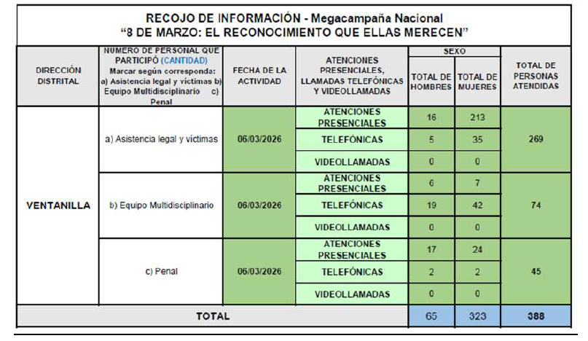 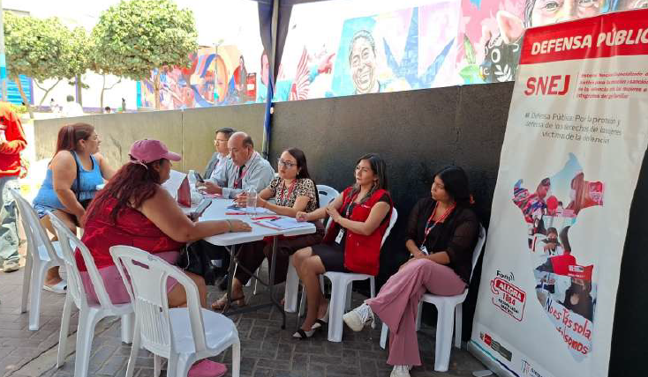 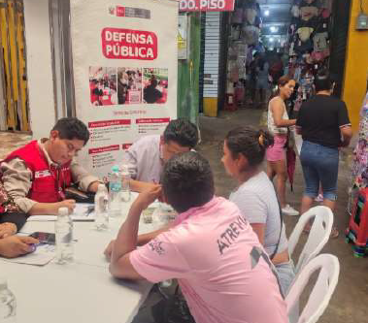 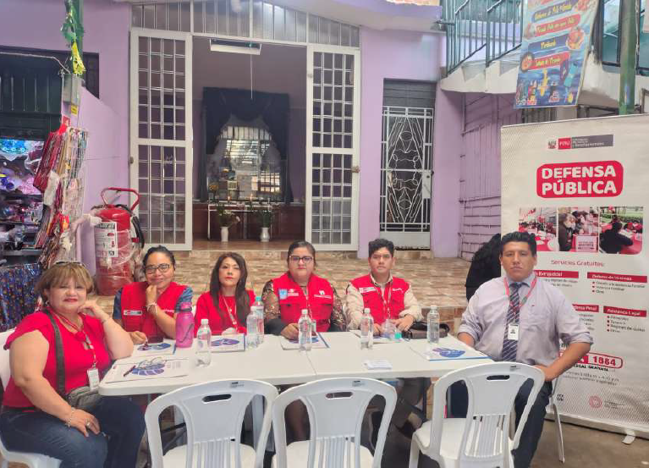 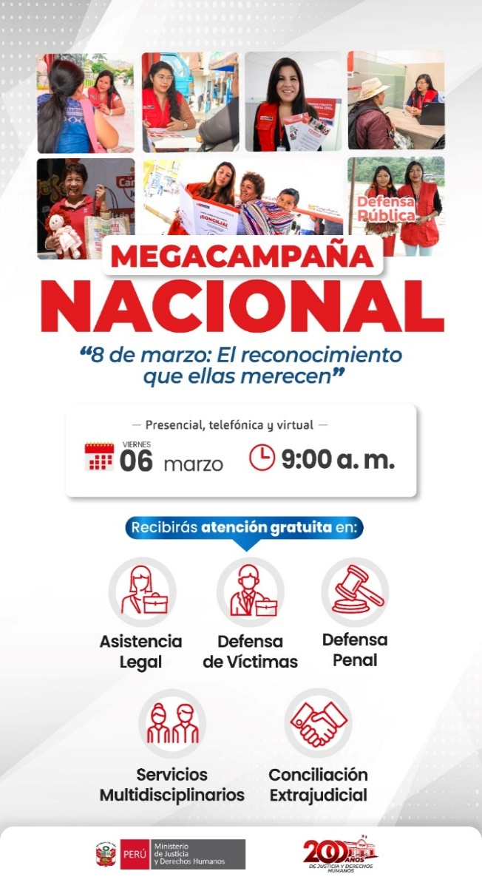

X
 | MEDICION DE LA ACTIVIDAD
 | DESCRIPCION |  | El 06 de marzo de 2026, se realizaró el la MEGACAMPAÑA “8 DE MARZO: EL RECONOCIMIENTO QUE ELLAS MERECEN” |  | Programado en POI |  |  | SI

 |  |  |  |  |  |  |  | NO

 | Fuente: INFORME USUARIO N°656-2026-JUS/DGDPAJ-DDDPAJ-VENTANILLA Elaboración: FIORELLA G. CARRILLO CURAY Area: ADMINISTRACIÓN

II TRIMESTRE-1
 |  | FICHA TÉCNICA DE REMISIÓN DE INFORMACIÓN DE ACTIVIDADES PARA EL OBSERVATORIO |  |  |  |  |  | ICR-ACT-002
 |  | INSTITUCION /ORGANO: DIRECCIÓN DISTRITAL DE DEFENA PÚBLICA Y ACCESO A LA JUSTICIA DE LIMANOROESTE - VENTANILLA
 |  | DENOMINACION DE LA ACTIVIDAD: MEGACAMPAÑA “8 DE MARZO: EL RECONOCIMIENTO QUE ELLAS MERECEN”
 |  | LUGAR: I.E. N.º 4021 “DANIEL ALCIDES CARRIÓN” - Ventanilla |  |  | FECHA : _ 30__ /_04_ _/_2026 _ _ |  | PÁGINA: _1 _ de _ 4 _

DATOS DE LA ACTIVIDAD
UNIDAD ORGANICA A CARGO | DIRECCIÓN DISTRITAL DE DEFENA PÚBLICA Y ACCESO A LA JUSTICIA DE LIMANOROESTE VENTANILLA |  | FECHA INICIO |  | 2026-04-30 | FECHA DE CULMINACION |  | 2026-04-30
ESTADO DE LA ACTIVIDAD | Programado / Implementado |  | EJE |  | Prevención
ANTECEDENTES | Se han emitido exhortaciones a los operadores de justicia del distrito para optimizar las diligencias preliminares, priorizando un enfoque de prevención de la revictimización. Asimismo, se identificaron nudos críticos en la atención inicial de denuncias, lo que permitirá implementar estrategias de sensibilización focalizadas en las zonas de mayor vulnerabilidad de Ventanilla y Mi Perú.
OBJETIVO ESTRATEGICO | "Sensibilizar a la comunidad de Ventanilla y Lima Noroeste sobre los derechos de las mujeres y promover la prevención de situaciones de vulnerabilidad, mediante la difusión de los servicios de asistencia legal gratuita durante la CAMPAÑA: "VIOLENCIA CONTRA LA MUJER: IDENTIFICACIÓN Y ESTRATEGIAS DE PREVENCIÓN"
ACCION ESTRATEGICA | Ejecutar estrategias de intervención directa y prevención comunitaria a través de charlas informativas y módulos de asesoría en zonas críticas de Ventanilla y Mi Perú, orientadas a la detección temprana de vulneraciones de derechos y la sensibilización sobre mecanismos legales para evitar situaciones de violencia o indefensión.
DESCRIPCION (Incluye análisis) | La intervención realizada en la CAMPAÑA: "VIOLENCIA CONTRA LA MUJER: IDENTIFICACIÓN Y ESTRATEGIAS DE PREVENCIÓN", permitió identificar que la principal barrera de acceso a la justicia en Ventanilla y Mi Perú, no es solo económica, sino la falta de conocimiento legal oportuno. Al integrar un enfoque de prevención y sensibilización, la Dirección Distrital no solo atendió casos ya existentes, sino que actuó sobre el subregistro de casos de vulneraciones que no se denuncian por temor o desconocimiento.
PARTICIPANTES | Director distrital, todos los servidores de la Defensa Pública de Ventanilla y Mi Perú y población en general.
CONCLUSIONES | La exitosa ejecución de la CAMPAÑA: "VIOLENCIA CONTRA LA MUJER: IDENTIFICACIÓN Y ESTRATEGIAS DE PREVENCIÓN" en los distritos de Ventanilla y Mi Perú, demuestra que el acceso a la justicia es efectivo cuando se traslada al territorio. La intervención no solo permitió brindar asesoría legal gratuita, sino que cumplió un rol estratégico de prevención y sensibilización, logrando reducir el subregistro de casos (cifra negra) y empoderar a las poblaciones vulnerables. Se concluye que estas acciones fortalecen la confianza ciudadana en el sistema de justicia y garantizan la protección de derechos fundamentales frente a situaciones de violencia e indefensión.
ANEXOS ( Precisar y adjuntar: testimonio fotográfico, flyer, cronograma de actividades) | 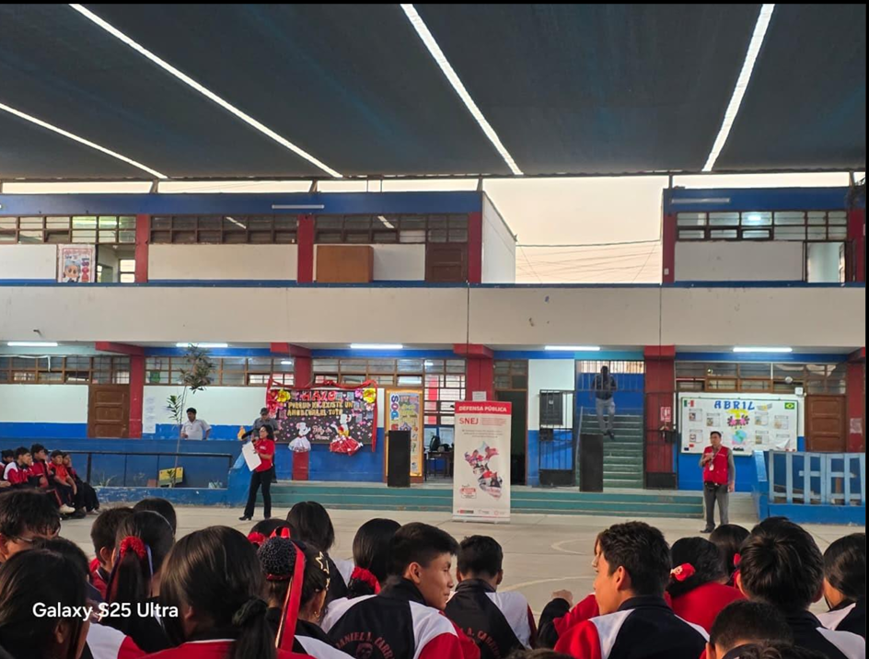 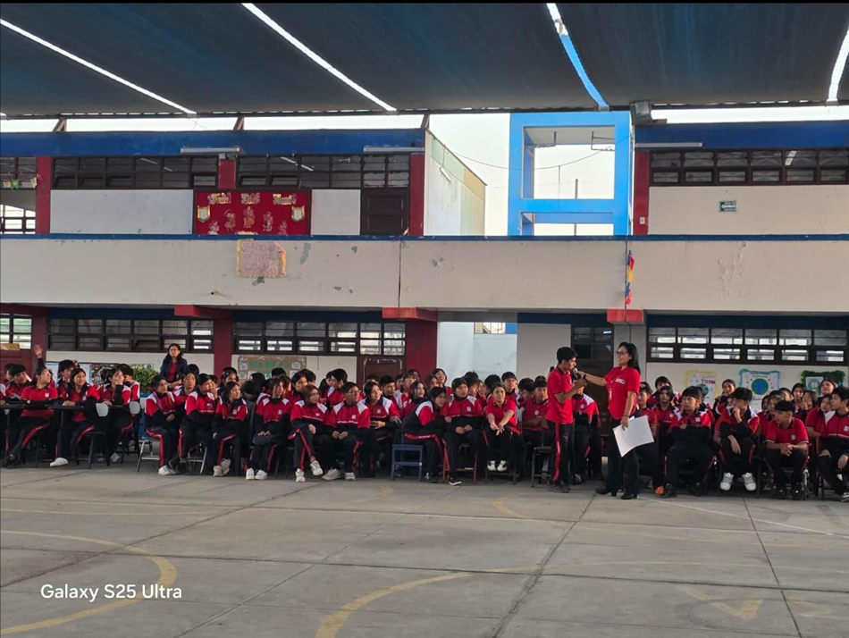 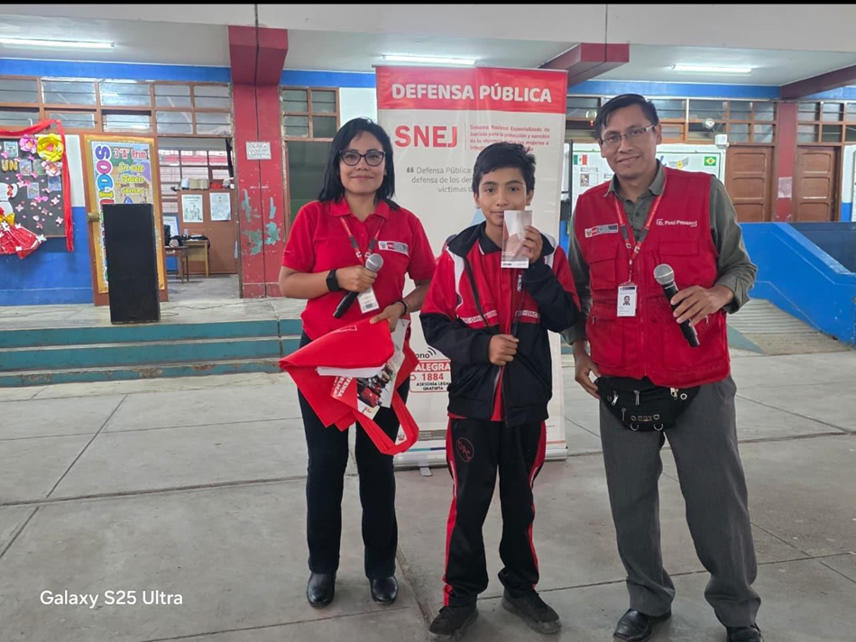 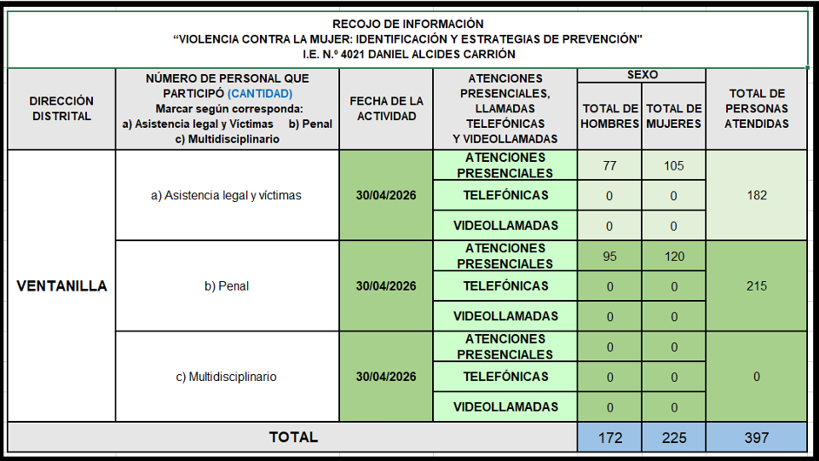 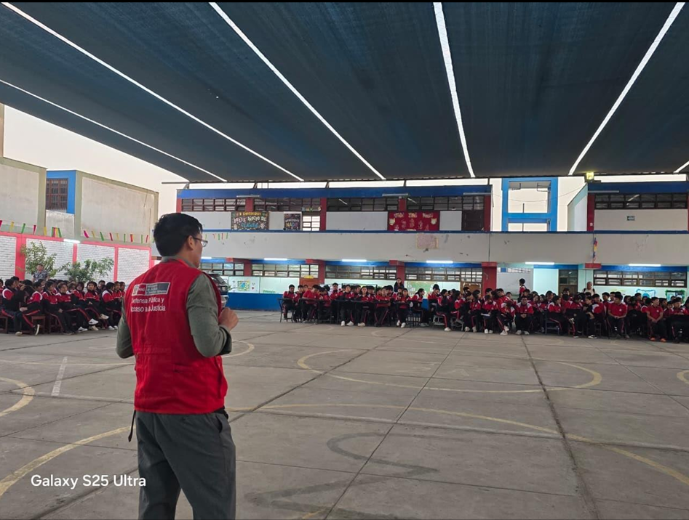

X
MEDICION DE LA ACTIVIDAD
DESCRIPCION |  | El 30 de abril de 2026, se realizaró el la CAMPAÑA: "VIOLENCIA CONTRA LA MUJER: IDENTIFICACIÓN Y ESTRATEGIAS DE PREVENCIÓN" |  | Programado en POI |  |  | SI

 |  |  |  |  |  |  | NO

Fuente: INFORME USUARIO N° 001182-2026/ JUS-DGDP-DDPAJVENTANILLA Elaboración: FIORELLA G. CARRILLO CURAY Area: ADMINISTRACIÓN

II TRIMESTRE-2
 |  | FICHA TÉCNICA DE REMISIÓN DE INFORMACIÓN DE ACTIVIDADES PARA EL OBSERVATORIO |  |  |  |  |  | ICR-ACT-003
 |  | INSTITUCION /ORGANO: DIRECCIÓN DISTRITAL DE DEFENA PÚBLICA Y ACCESO A LA JUSTICIA DE LIMANOROESTE - VENTANILLA
 |  | DENOMINACION DE LA ACTIVIDAD: CAMPAÑA DE DIFUSIÓN DE GRATUIDAD DE LOS SERVICIOS DE LA DEFENSA PÚBLICA: "EN FAVOR DE LA LUCHA CONTRA LA VIOLENCIA HACIA LA MUJER Y LOS INTEGRANTES DEL GRUPO FAMILIAR"
 |  | LUGAR: I.E. Nº 5122 "ANDRES RAZURI ESTEVEZ" Pachacútec – Ventanilla. |  |  | FECHA : _ 16_ /_06_ _/_2026 _ _ |  | PÁGINA: _1 _ de _ 4 _

DATOS DE LA ACTIVIDAD
UNIDAD ORGANICA A CARGO | DIRECCIÓN DISTRITAL DE DEFENA PÚBLICA Y ACCESO A LA JUSTICIA DE LIMANOROESTE VENTANILLA |  | FECHA INICIO |  | 2026-06-16 | FECHA DE CULMINACION |  | 2026-06-16
ESTADO DE LA ACTIVIDAD | Programado / Implementado |  | EJE |  | Prevención
ANTECEDENTES | Se han emitido exhortaciones a los operadores de justicia del distrito para optimizar las diligencias preliminares, priorizando un enfoque de prevención de la revictimización. Asimismo, se identificaron nudos críticos en la atención inicial de denuncias, lo que permitirá implementar estrategias de sensibilización focalizadas en las zonas de mayor vulnerabilidad de Ventanilla y Mi Perú.
OBJETIVO ESTRATEGICO | "Sensibilizar a la comunidad de Ventanilla y Lima Noroeste sobre los derechos de las mujeres y promover la prevención de situaciones de vulnerabilidad, mediante la difusión de los servicios de asistencia legal gratuita durante la CAMPAÑA DE DIFUSIÓN DE GRATUIDAD DE LOS SERVICIOS DE LA DEFENSA PÚBLICA: "EN FAVOR DE LA LUCHA CONTRA LA VIOLENCIA HACIA LA MUJER Y LOS INTEGRANTES DEL GRUPO FAMILIAR"
ACCION ESTRATEGICA | Ejecutar estrategias de intervención directa y prevención comunitaria a través de charlas informativas y módulos de asesoría en zonas críticas de Ventanilla y Mi Perú, orientadas a la detección temprana de vulneraciones de derechos y la sensibilización sobre mecanismos legales para evitar situaciones de violencia o indefensión.
DESCRIPCION (Incluye análisis) | La intervención realizada en la CAMPAÑA DE DIFUSIÓN DE GRATUIDAD DE LOS SERVICIOS DE LA DEFENSA PÚBLICA: "EN FAVOR DE LA LUCHA CONTRA LA VIOLENCIA HACIA LA MUJER Y LOS INTEGRANTES DEL GRUPO FAMILIAR", permitió identificar que la principal barrera de acceso a la justicia en Ventanilla y Mi Perú, no es solo económica, sino la falta de conocimiento legal oportuno. Al integrar un enfoque de prevención y sensibilización, la Dirección Distrital no solo atendió casos ya existentes, sino que actuó sobre el subregistro de casos de vulneraciones que no se denuncian por temor o desconocimiento.
PARTICIPANTES | Director distrital, todos los servidores de la Defensa Pública de Ventanilla y Mi Perú y población en general.
CONCLUSIONES | La exitosa ejecución de la CAMPAÑA DE DIFUSIÓN DE GRATUIDAD DE LOS SERVICIOS DE LA DEFENSA PÚBLICA: "EN FAVOR DE LA LUCHA CONTRA LA VIOLENCIA HACIA LA MUJER Y LOS INTEGRANTES DEL GRUPO FAMILIAR" en los distritos de Ventanilla y Mi Perú, demuestra que el acceso a la justicia es efectivo cuando se traslada al territorio. La intervención no solo permitió brindar asesoría legal gratuita, sino que cumplió un rol estratégico de prevención y sensibilización, logrando reducir el subregistro de casos (cifra negra) y empoderar a las poblaciones vulnerables. Se concluye que estas acciones fortalecen la confianza ciudadana en el sistema de justicia y garantizan la protección de derechos fundamentales frente a situaciones de violencia e indefensión.
ANEXOS ( Precisar y adjuntar: testimonio fotográfico, flyer, cronograma de actividades) | 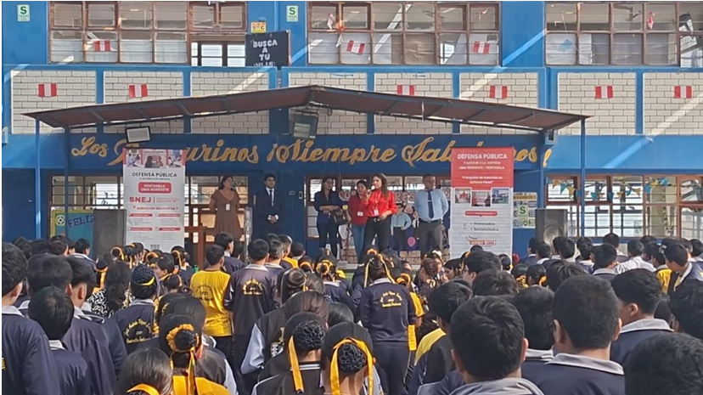 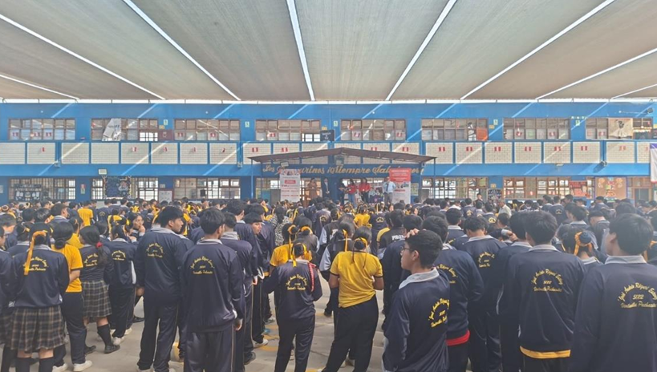 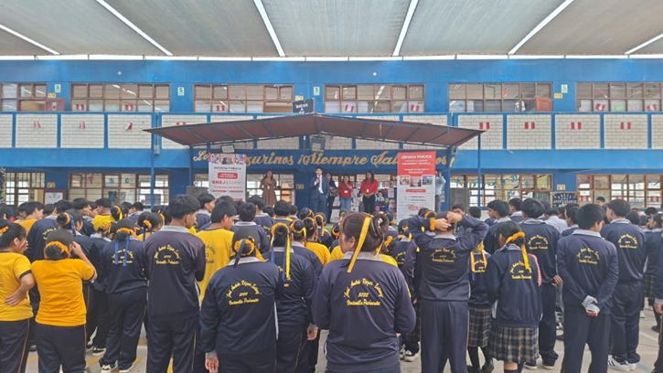 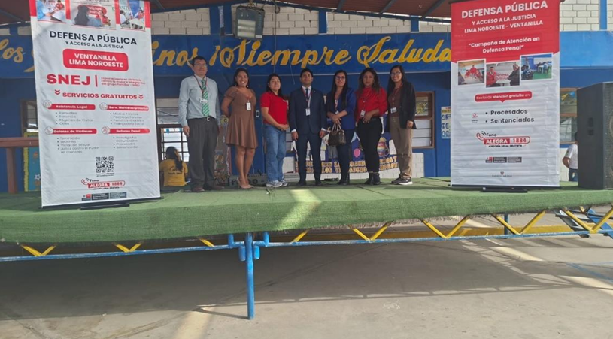 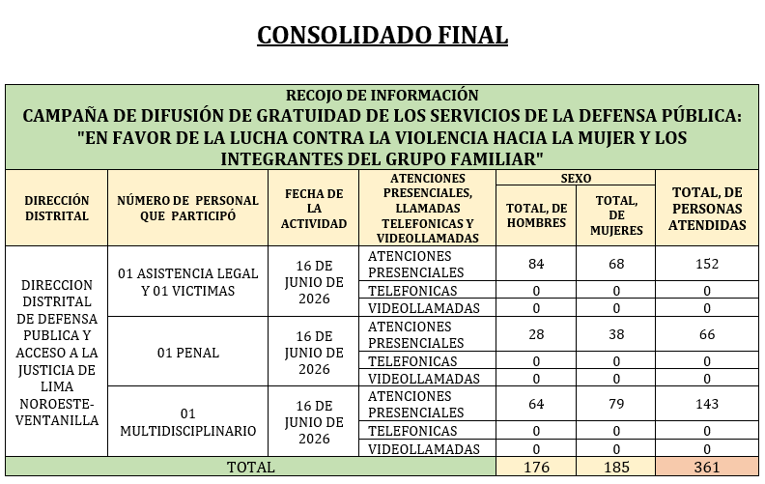

X
MEDICION DE LA ACTIVIDAD
DESCRIPCION |  | El 30 de abril de 2026, se realizaró el la CAMPAÑA DE DIFUSIÓN DE GRATUIDAD DE LOS SERVICIOS DE LA DEFENSA PÚBLICA: "EN FAVOR DE LA LUCHA CONTRA LA VIOLENCIA HACIA LA MUJER Y LOS INTEGRANTES DEL GRUPO FAMILIAR" |  | Programado en POI |  |  | SI

 |  |  |  |  |  |  | NO

Fuente: INFORME USUARIO N°1579-2026-JUS/DGDPAJ-DDDPAJ-VENTANILLA Elaboración: FIORELLA G. CARRILLO CURAY Area: ADMINISTRACIÓN

